Note from ครูแพรว
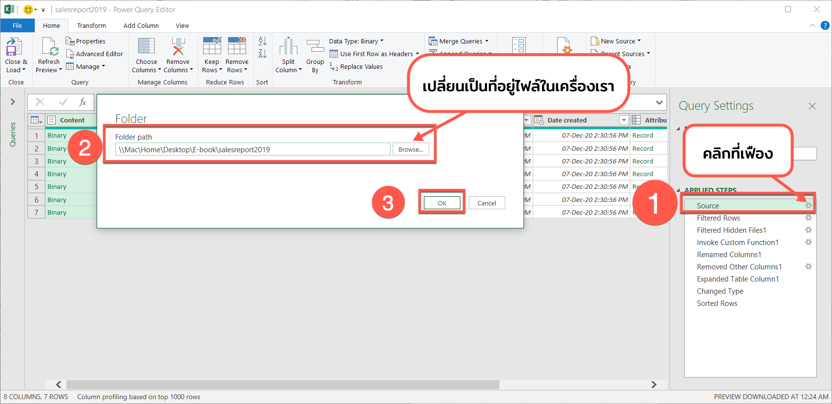
ในตัวอย่างนี้มีการดึงข้อมูลมาจาก folder ของครูแพรว ถ้านักเรียนต้องการนำไฟล์นี้ไปใช้งานต่อ ให้ทำการเปลี่ยน Folder ที่เก็บไฟล์ เป็นที่อยู่ในเครื่องของตัวเองนะคะ
วิธีการตามตัวอย่างด้านล่าง

